关系图
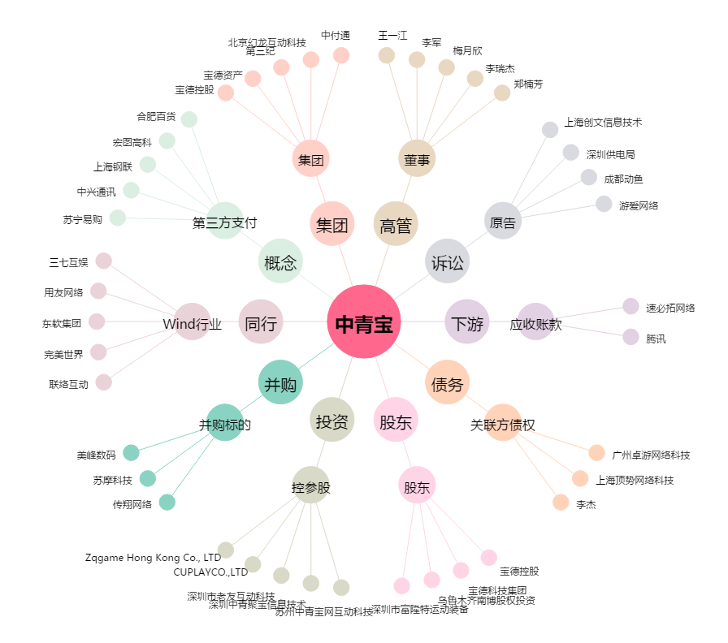
中青宝[300052.SZ] - 关系概览图

